options
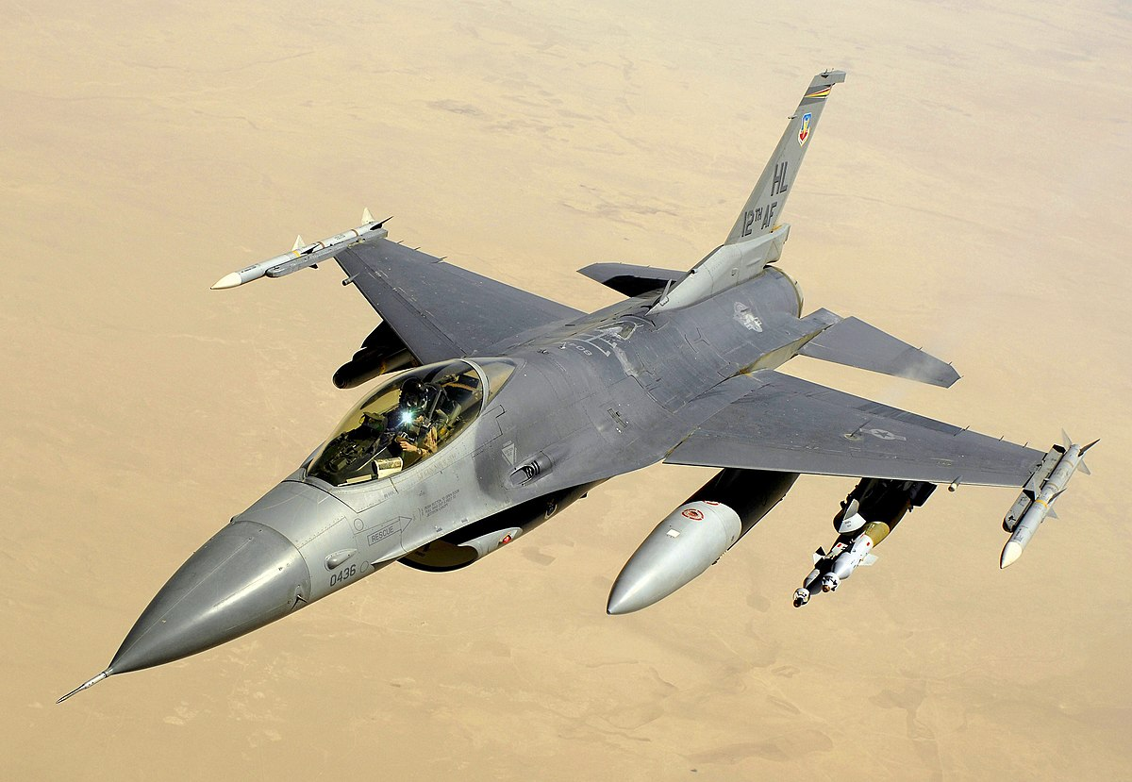
General Dynamics F-16 Fighting Falcon

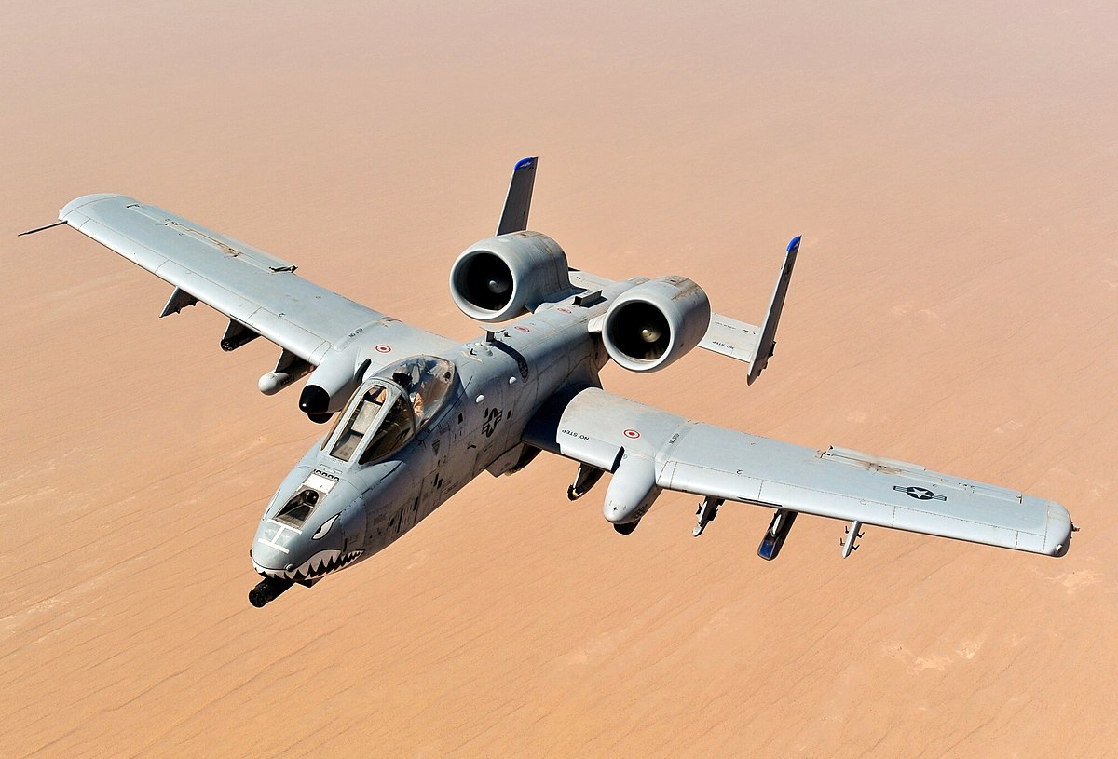
Fairchild Republic A-10 Thunderbolt II

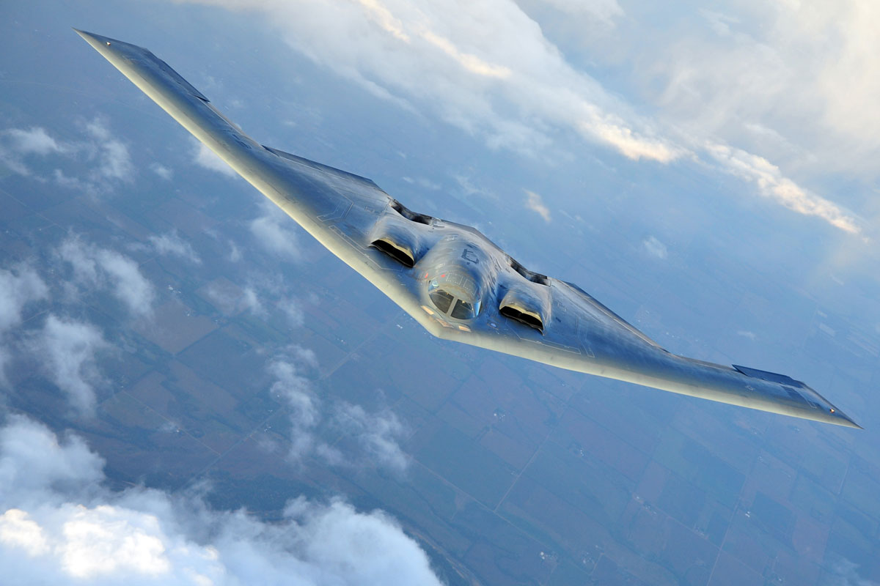
 | Northrop Grumman B-2 Spirit

